상품제안서
프롬비 만능 보풀제거기 | 상품코드: F23817

 |  |  |  |  |  |  | 02-412-0044 | www.easy1.co.kr
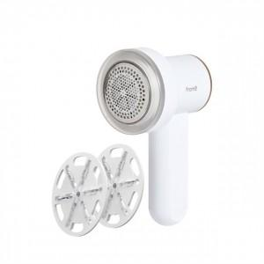 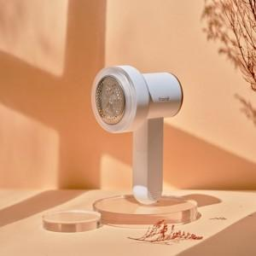 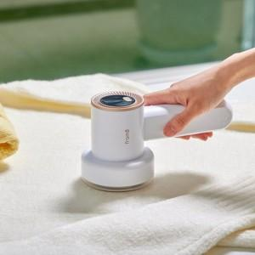

【상세/제작정보】

【인쇄/포장옵션】 | 레이저 / 포장지포장

【공급단가】 | 수량 | 50~ | 100~ | 300~ | 500~ | 1,000~
*VAT별도 | 단가 | 19,090원 | 18,450원 | 17,810원 | 17,180원 | 16,540원

【상품 URL】 | http://www.easy1.co.kr/src/goods_detail.php?gdno=23817

